Provincial Info
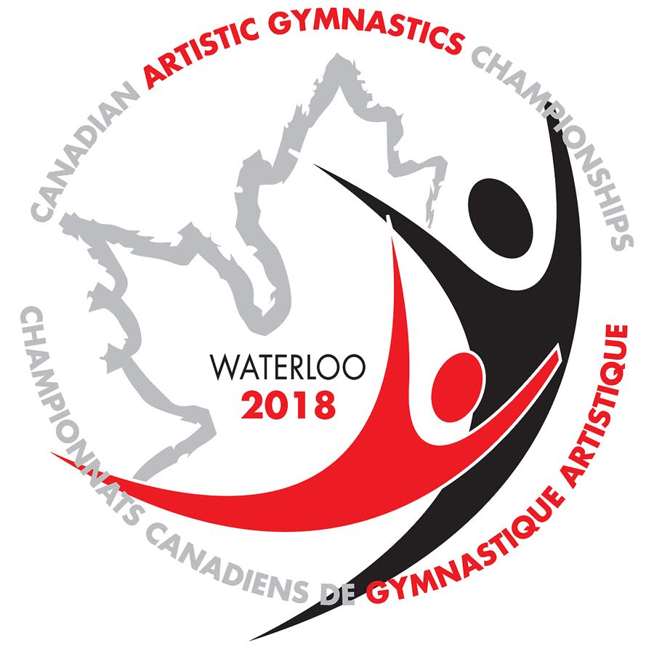

2018 Canadian Artistic Gymnastics Championships Registration
Inscription aux Championnats canadiens de gymnastique artistique 2018

Province

Contact

Address / Adresse

City / Ville

Postal Code / Code Postal

Phone Number / Téléphone

Email / Courriel

Chef de Mission:

Phone number / Téléphone:

Email / Courriel:

